Hoja1
Dias | Estudiante B | Actividad | Descripcion de la actividad | Evidencia visual | #NAME? | Estudiante A | Actividad | Descripcion de la actividad | Evidencia visual
Dia 1 | Aneth | Boceto CSS | Siguiendo y respetando el Diagrama de Gantt que se creó, primeramente empecé a hacer un boceto en hoja de papel para tener una idea más clara de como seria la interfaz de la aplicación y poder trabajar en el CSS | 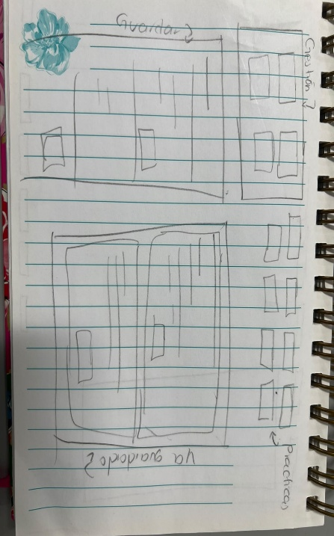 | Dia 1 | Alberto | Definir campos de formulario | Lo que se hizo fue definir los campos del formulario, lo que iba a tener y cómo iba a estar la estructura del html y que elementos iba a tener el formulario, aparte fue pensar en qué valores podría usar en el futuro cuando se vayan a implementar, aparte se creó el diagrama de gantt para dividir las tareas | 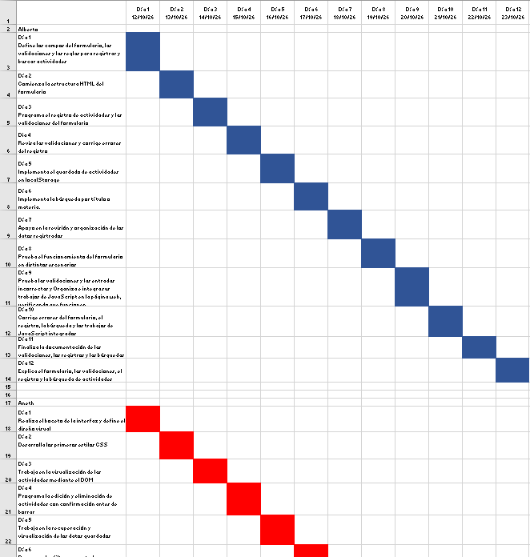
Dia 2 | Aneth | Implementar CSS al codigo | En este día empecé a trabajar con el CSS en base al html que mi compañero había terminado y siguiendo con el boceto que había hecho el día anterior, busqué por internet unos colores que me gustaran para poder aplicarlos pero aun estaba algo perdida del cómo iba a poder acomodar los formularios. Ya después me encargue de mejorarlo | 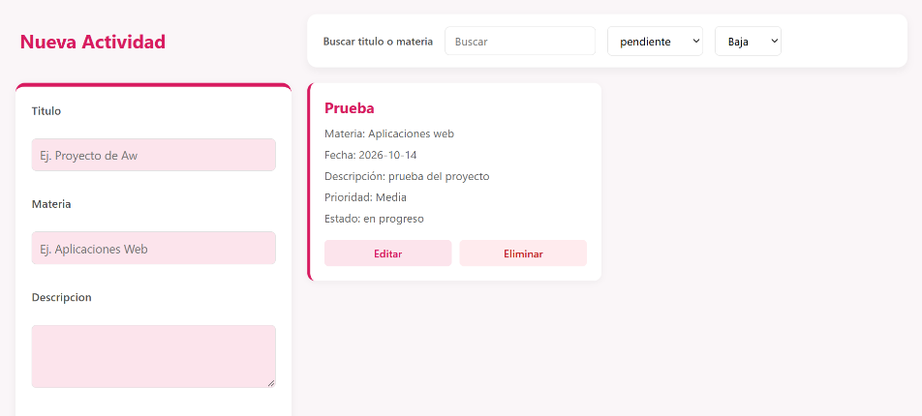 | Dia 2 | Alberto | Estructura HTML | Lo que se hizo este dia fue hacer ya la estructura del html, se creó el index donde iba a estar el formulario con sus respectivos parámetros como los inputs de titulo, el textarea para descripciones y algunos select para opciones como estatus o que tan urgente es la tarea, se pusieron 2 divs, uno para poner las estadísticas y otro para poner las notas o las actividades, ya lo ultimo fue solo agregar el script para conectar el html con el Js y el link para conectarlo con el css | 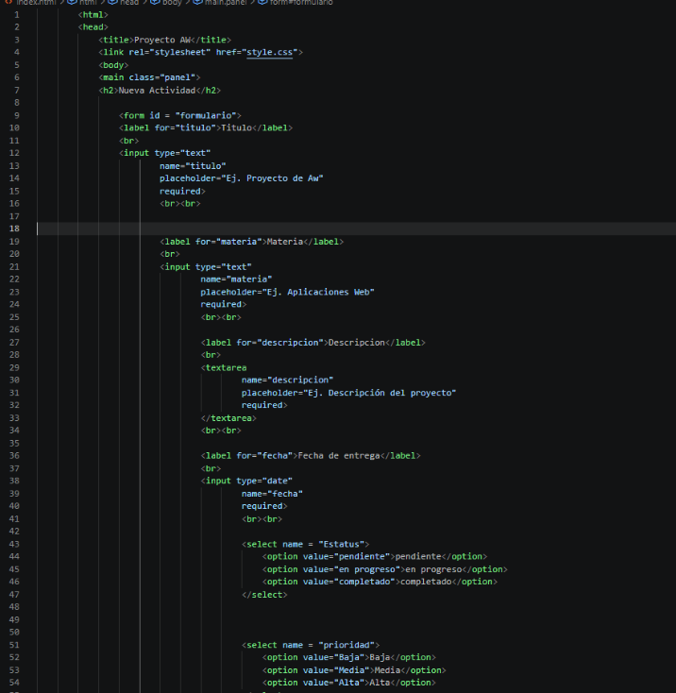 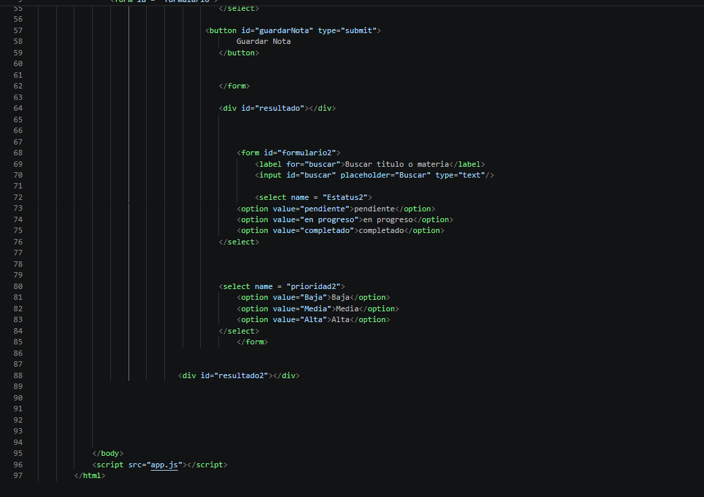
Dia 3 | Aneth | Creacion de CRUD | Trabaje con JS para poner el método CRUD de “Eliminar” y de “Editar”, me guie principalmente con actividades pasadas más que nada en la de las tarjetas Kanban para poder crear los botones, solo lo adapte a nuestro proyecto y finalmente funcionaron | 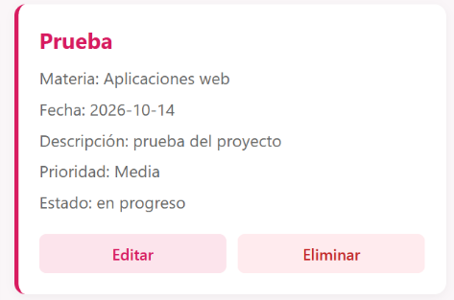 | Dia 3 | Alberto | Guardar en localStorage | La actividad que hice fue agregar varias funciones y poder ya guardar las actividades en el local storage, primero se creó la variable para pasar la información a tipo de dato JSON, después cree la función de guardar ese dato en el localstorage con la etiqueta o nombre de “Actividades académicas ”, luego se creó el evento de submit para que al momento de que el usuario enviará el formulario se crearán los datos, esos datos pasarlos a una array y luego esos datos hacerlos un objeto para después hacerles un push y guardarlos, ya por último fue la función de pintar, la cual esta función lo que hace es poder ver las actividades que el usuario va guardando. lo que consiste en esta función es primero acomodar las actividades de la más reciente a la más vieja , después es recopilar los datos del HTML y mostrarlos usando el textcontent y usando el append, una vez creando esta función se pone al final de todo la función de pintar para que lo muestre en la página. | 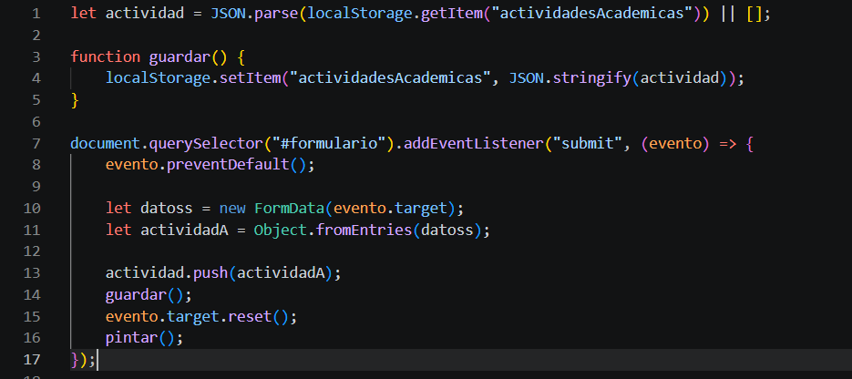 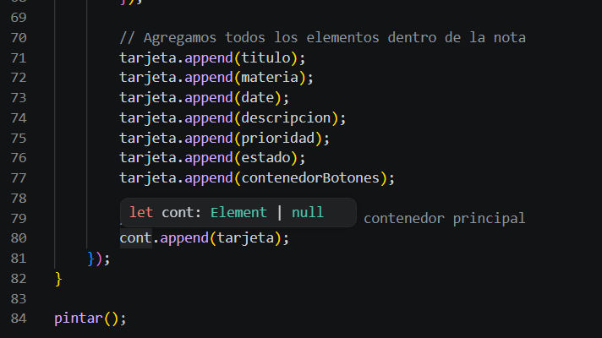
Dia 4 | Aneth | Verificación de Errores | Solo verifique que aun estuviera funcionando bien y que a la hora de hacer algunas modificaciones no hubiera tronado el codigo, solo pusimos limite de caracteres en el titulo, materia, etc para que no estuvieran de ms las tarjetas |  | Dia 4 | Alberto | Pruebas | Se hizo prueba y error de la página para ver que estaba fallando, aparte se verifico que no se puedan dejar títulos vacíos, materia vacía o que no se pusiera nada en la descripción, aparte documente el código para que se pudiera entender que se estaba haciendo en cada parte. | 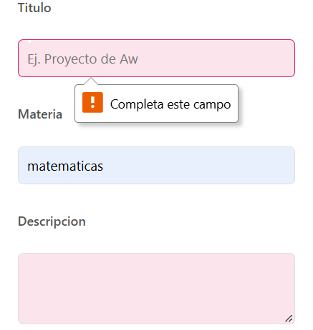
Dia 5 | Aneth | Mejorar CSS | Al tener el CSS todavia a medias ya decidi que antes de seguir con todo lo demas mejor iba a tenr acomodado todo de una vez y finalmente ya estaba mejro estructruado, tambien agregue lo que vendria siedno las estadisticas en el JS | 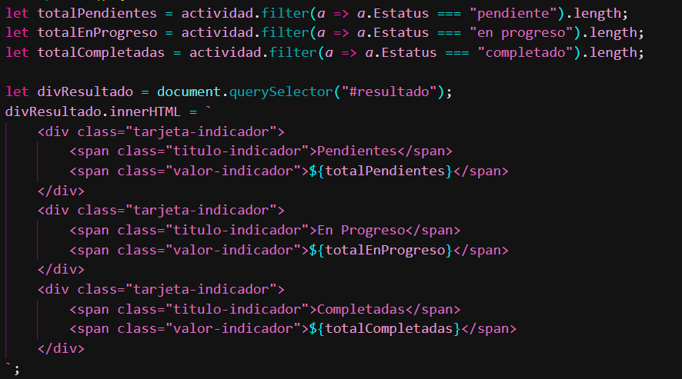 | Dia 5 | Alberto | Testeo | Este dia fue mas de testeo me di cuenta de varios errores que tenia mi parte del codigo en cuestion de la descripcion, titulos , materia y un error en el botón de eliminar. En la descripción si pones demasiados caracteres se salía del recuadro, igualmente el título se salía , lo que hice fue poner un límite e implementar un comando en el css para que no se desbordara, en cuestión del botón de eliminar ese problema lo resolvió mi compañera aneth | 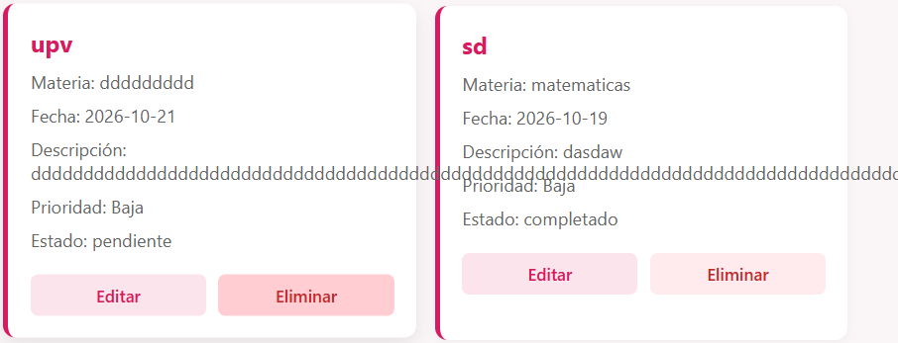
Dia 6 | Aneth | Filtros | Agregue ahora si lo que vendrian siendo los filtros en el JS para que el navegador de la aplicación web pudiera finalmente hacer mas que solo existir porque para este momento aun no funcionaba | 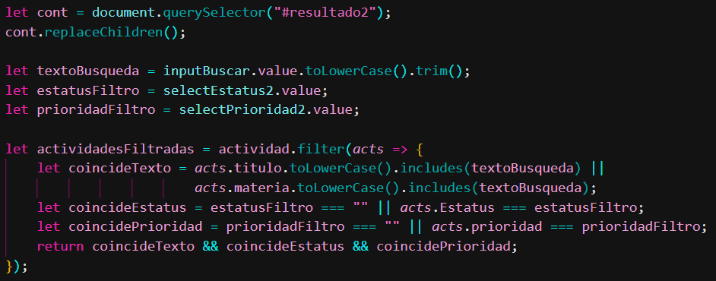 | Dia 6 | Alberto | Avances | Avance en la documentación de la bitácora agregando cosas que habían faltado, agregue lo que había hecho en los días y aparte estuve investigando servidores para nuestra página | 
Dia 7 | Aneth | Videos | grabe los videos que me faltaban para poder subirlos al canal de youtube , tambien agregue las estadisticas para que se vieran finalmente en la interfaz |  | Dia 7 | Alberto | Testeo | Hice testeos en la página viendo como reaccionaba en diferentes escenarios, puse varios filtros para ver que estuvieran funcionando, funcionaron bien si seleccionas pendiente y prioridad alta solo se veían las actividades que tienen esa determinada selección de filtros | 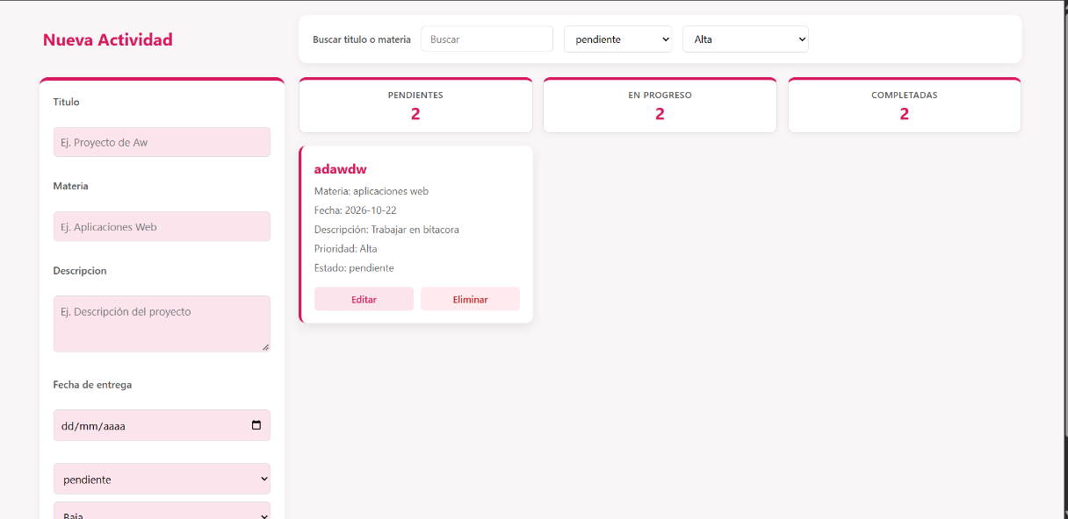
Dia 8 | Aneth | Mejorias | Le hice un cambio al boton de editar anteriormente solo editaba el titulo de la actividad, ahora ya se puede editar completamente la actividad tanto la descripcion o la materia, etc. Tambien le agregue una alerta de confirmacion a la hora de que el usuario quiera borrar una tarjeta | 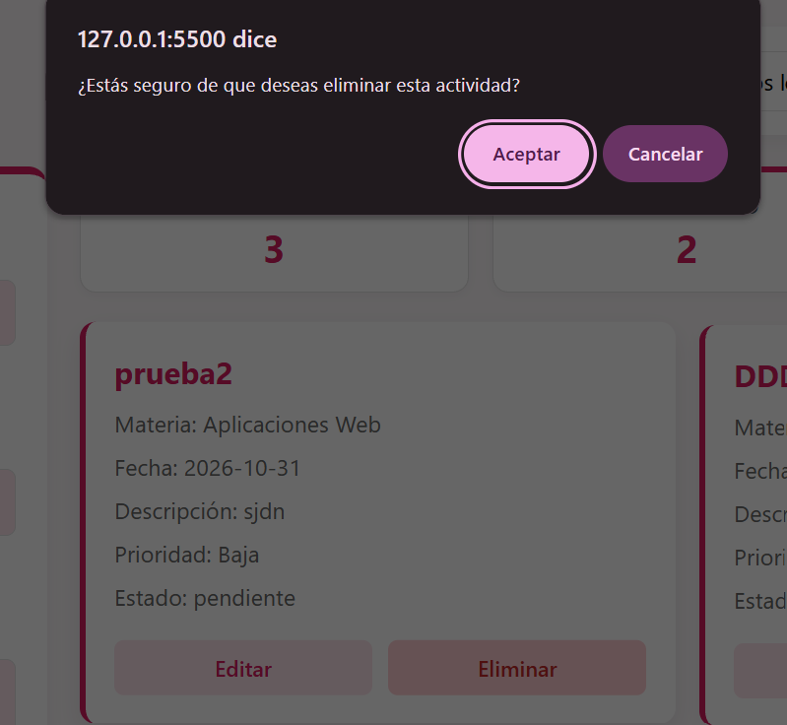 | Dia 8 | Alberto | Implementar el buscador | Lo que hice fue implementar el buscar en la pagina, mas que nada fue que ya funcionara la sección de buscar y que cuando tú pusieras el nombre de la actividad o la materia solo apareciera esa | 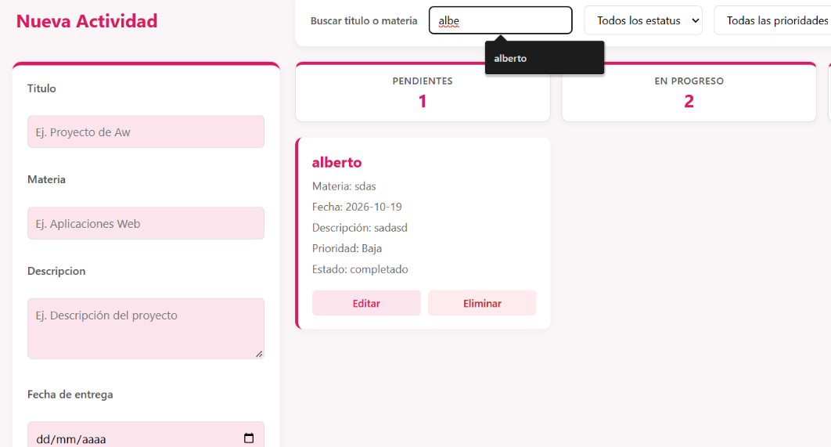
Dia 9 | Aneth | Integracion de Practicas | Este dia intete integrar las practicas indicadas que hicimos a lo largo de la unidad, pero no tuve éxito ya que abatalle mucho al no comprender bien como se suponia que tenia que funcionar, asi que me acerque a mis comapaneros para que me pudieran orientar un poco guiandome en el como ellos lo estaban trabajando |  | Dia 9 | Alberto | Subir la aplicación a un servidor | Me enfoque en ya poner la pagina en un server y el cual fue el github page, lo que tuve que hacer fue mandar mi repositorio de gitlab a uno de github y luego ya teniendo eso pues hacer mi pagina de github page y ya la cree y la puede ver mi profesor mediante un link. | 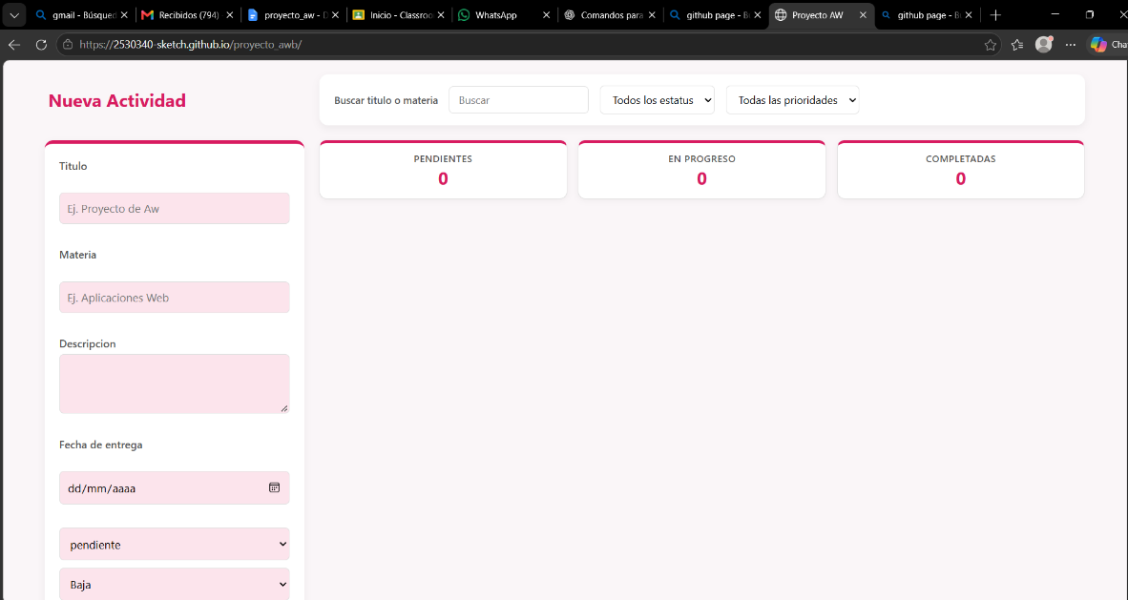
Dia 10 | Aneth | Integracion de Practicas | Despues de la orientacion y una practica que habiamos hecho anteriormente lobre despues de muchos intentos agregarla primera practica, tome mis practicas y las de mi companero, usando el <nav> funciones y contenedores logre que funcionaras. Quedaron pednientes la practica 03 y 04, tambien un examen | 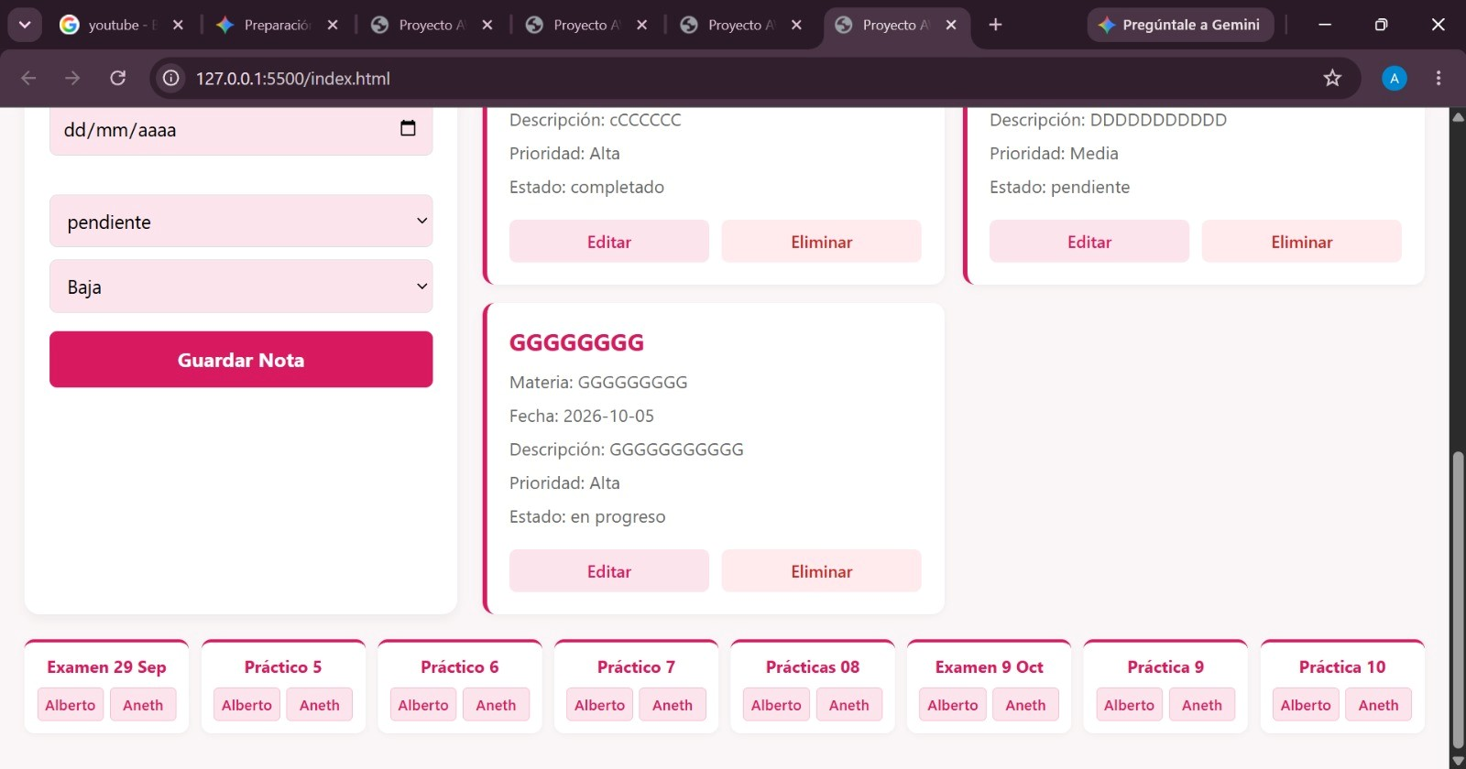 | Dia 10 | Alberto | Bitacora | Lo que hice fue hacer mis videos faltantes, proponer algunas soluciones para agregar las actividades a la página y avanzar a la bitácora
Dia 11 | Aneth | Integracion de Practicas | Agregue las practicas que faltaban pero quedaron pendientes los dos examenes y las practicas 03 y 04 porque nos enteramos apenas, tambien se creo el README tecnico y la carpeta del entregable, tambien se hizo que fuera resposiva, y basicamente se termino el proyecto | 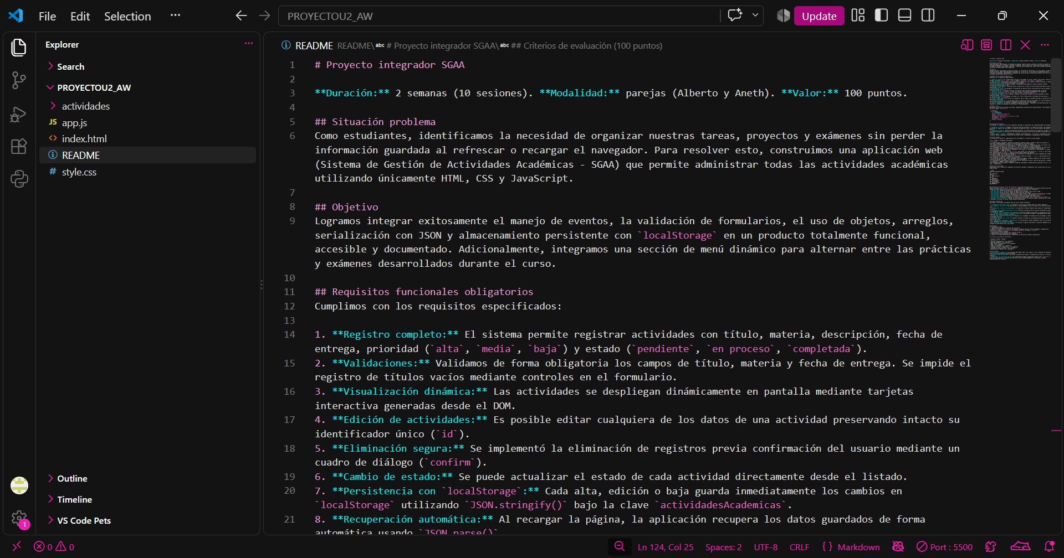 | Dia 11 | Alberto | Botones de YouTube | Lo que hice fue agregar los botones para que se pudieran apreciar los videos en yt desde la pagina y asi poder verlos sin necesidad de ir a youtube | 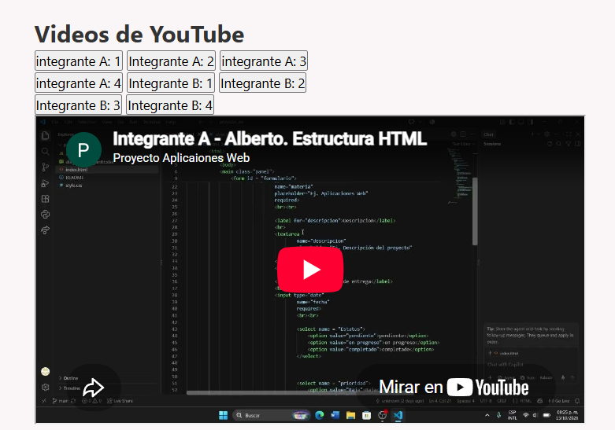
Dia 12 | Aneth | Presentacion | Entrega y presentacion finl del proyecto |  | Dia 12 | Alberto | Presentacion | Entrega y presentacion finl del proyecto

